Санки
Санки детские
(8332)440-974
8(912)734-09-74
г.Киров
E-mail: zakaz@optom-company.ru
www.optom-velo.ru
www.optom-intex.ru
www.optom-sanki.ru
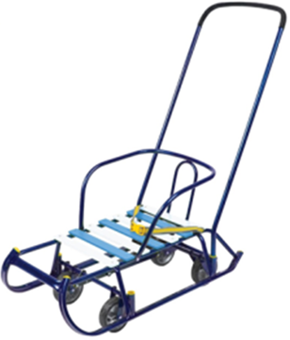 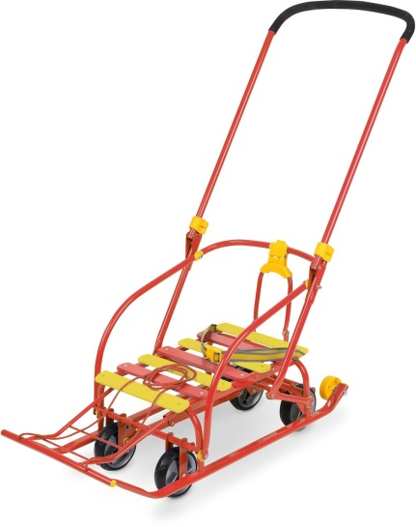 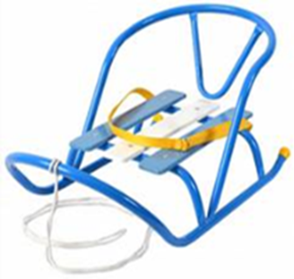
Производитель оставляет за собой право вносить в конструкцию и внешний вид изменения, не ухудшающие качества изделия.
Цена указанная в прайс-листе не является публичной офертой.
Артикул | Модель | Цвет | Кол-во в упаковке |  | Цена , руб. |  |  | Заказ | Сумма заказа | Внешний вид
 |  |  |  | от 20 т. руб. | от 200 т. руб. | от 500 т. руб. | свыше 1млн. руб.
N2/С | Санки детские "Nikki 2" - складная спинка - складная ручка - плоские полозья 30 мм - удлиненная база -поперечная рейка - ремень безопасности - обрезиненные колеса на полозьях для удобной транспортировки | синий | 2 | 953 | 925 | 897 | 888 |  | 0 | 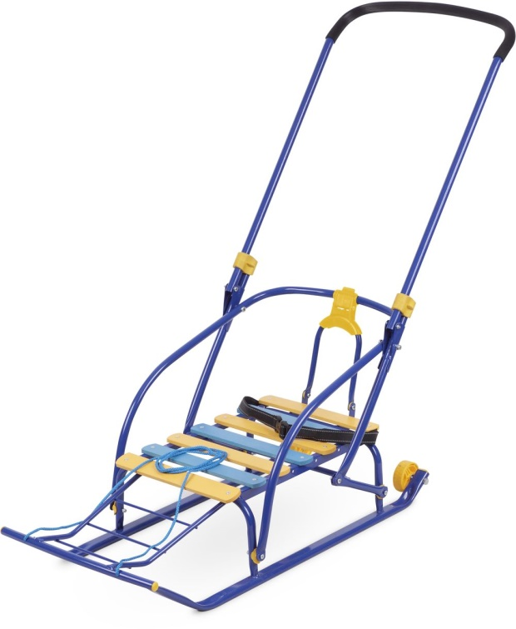
N2/З |  | зеленый |  | 953 | 925 | 897 | 888 |  | 0
N2/К |  | красный |  | 953 | 925 | 897 | 888 |  | 0
N3/С | Санки детские "Nikki 3" (с механизмом выдвижных колесных шасси) - механизм выдвижных колесных шасси -складная ручка - складная спинка - плоские полозья 30 мм - удлиненная база - поперечная рейка - ремень безопасности - обрезиненные колеса на полозьях для удобной транспортировки | синий | 1 | 1644 | 1,596 | 1,548 | 1,532 |  | 0
N3/З |  | зеленый |  | 1644 | 1,596 | 1,548 | 1,532 |  | 0
Подробее
N3/К |  | красный |  | 1644 | 1,596 | 1,548 | 1,532 |  | 0
В1 | Санки детские "Ветерок 1" - круглые полозья Ø20 - удлиненная база -поперечная рейка - без ручки -длина сиденья 460мм - ширина сиденья 290мм - вес санок без ручки 2,4кг | зеленый | 10 | 389 | 378 | 367 | 363 |  | 0 | 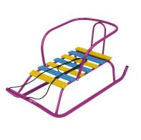
 |  | красный |  | 389 | 378 | 367 | 363 |  | 0
 |  | синий |  | 389 | 378 | 367 | 363 |  | 0
Подробнее
 |  | сиреневый |  | 389 | 378 | 367 | 363 |  | 0
В2 | Санки детские "Ветерок 2" - круглые полозья Ø20 - удлиненная база -поперечная рейка - ручка одно положение - пластиковые вкладыши под толкатель - длина сиденья 460мм - ширина сиденья 290мм - вес санок без ручки 2,6кг | зеленый | 10 | 520 | 505 | 490 | 485 |  | 0 | 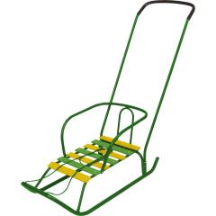
 |  | красный |  | 520 | 505 | 490 | 485 |  | 0
 |  | синий |  | 520 | 505 | 490 | 485 |  | 0
Подробнее
 |  | сиреневый |  | 520 | 505 | 490 | 485 |  | 0
В3 | Санки детские "Ветерок 3" - круглые полозья Ø20 -поперечная рейка - ручка два положения - пластиковые вкладыши под толкатель -ступенчатая подножка - длина сиденья 395мм - ширина сиденья 290мм - вес санок без ручки 2,9кг | зеленый | 10 | 561 | 545 | 529 | 523 |  | 0 | 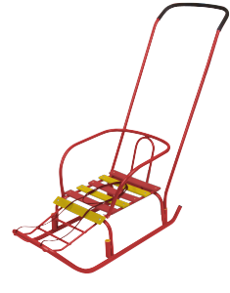
 |  | красный |  | 561 | 545 | 529 | 523 |  | 0
 |  | синий |  | 561 | 545 | 529 | 523 |  | 0
Подробнее
 |  | сиреневый |  | 561 | 545 | 529 | 523 |  | 0
Подробнее
В4К | Санки детские "Ветерок 4" складные - круглые полозья Ø20 - складная база - ручка два положения - ремень безопасности - пластиковые вкладыши под толкатель - сиденье изготовлено из влагонепроницаемого, износоустойчивого материала - колеса на полозьях для удобной транспортировки - длина сиденья 540мм - ширина сиденья 360мм - вес санок без ручки 4кг | чехол оранжевый /серый | 5 | 811 | 787 | 763 | 756 |  | 0 | 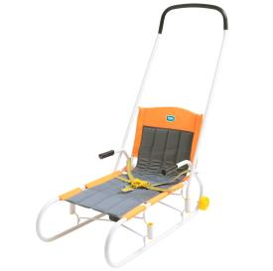
Т3 | Санки детские"Тимка 3" - плоские полозья 30мм -поперечная рейка - ручка два положения - пластиковые вкладыши под толкатель -ступенчатая подножка - длина сиденья 390мм - ширина сиденья 290мм - вес санок без ручки 3,1кг | зеленый | 10 | 622 | 604 | 586 | 580 |  | 0 | 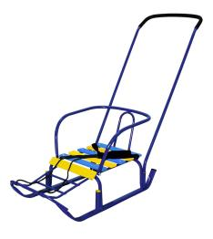
 |  | красный |  | 622 | 604 | 586 | 580 |  | 0
 |  | синий |  | 622 | 604 | 586 | 580 |  | 0
Подробнее
 |  | сиреневый |  | 622 | 604 | 586 | 580 |  | 0
Т3+ | Санки детские "Тимка 3+" - плоские полозья 30 мм - ручка два положения - пластиковые вкладыши под толкатель - поперечная рейка - ремень безопасности -ступенчатая подножка - колеса на полозьях для удобной транспортировки - длина сиденья 390мм - ширина сиденья 290мм - вес санок без ручки 3,1кг | голубой | 10 | 666 | 647 | 628 | 621 |  | 0 | 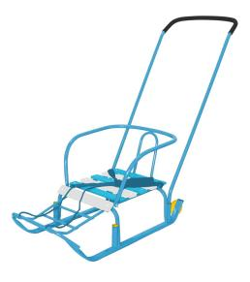
 |  | зеленый |  | 666 | 647 | 628 | 621 |  | 0
 |  | красный |  | 666 | 647 | 628 | 621 |  | 0
 |  | оранжевый |  | 666 | 647 | 628 | 621 |  | 0
 |  | серебро |  | 666 | 647 | 628 | 621 |  | 0
Подробнее
 |  | синий |  | 666 | 647 | 628 | 621 |  | 0
 |  | сиреневый |  | 666 | 647 | 628 | 621 |  | 0
Т3ЮК | Санки детские "Тимка 3 ЮК" - плоские полозья 40 мм -поперечная рейка - ручка два положения - пластиковые вкладыши под толкатель -ступенчатая подножка - колеса на полозьях для удобной транспортировки - длина сиденья 390мм - ширина сиденья 290мм - вес санок без ручки 3,6кг | голубой | 10 | 674 | 654 | 634 | 628 |  | 0 | 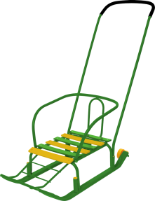
 |  | зеленый |  | 674 | 654 | 634 | 628 |  | 0
 |  | красный |  | 674 | 654 | 634 | 628 |  | 0
 |  | оранжевый |  | 674 | 654 | 634 | 628 |  | 0
 |  | серебро |  | 674 | 654 | 634 | 628 |  | 0
Подробнее
 |  | синий |  | 674 | 654 | 634 | 628 |  | 0
 |  | сиреневый |  | 674 | 654 | 634 | 628 |  | 0
Т5 | Санки детские "Тимка 5" - плоские полозья 30 мм - удлиненная база -поперечная рейка - ручка два положения - пластиковые вкладыши под толкатель - ремень безопасности -ступенчатая подножка - длина сиденья 460мм - ширина сиденья 290мм - вес санок без ручки 3,4кг | зеленый | 10 | 657 | 638 | 619 | 612 |  | 0 | 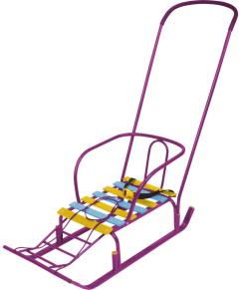
 |  | красный |  | 657 | 638 | 619 | 612 |  | 0
 |  | синий |  | 657 | 638 | 619 | 612 |  | 0
Подробнее
 |  | сиреневый |  | 657 | 638 | 619 | 612 |  | 0
Т5К | Санки детские "Тимка 5 комфорт" - плоские полозья 30 мм - удлиненная база - ручка два положения - пластиковые вкладыши под толкатель - ремень безопасности -ступенчатая подножка - колеса на полозьях для удобной транспортировки - длина сиденья 460мм - ширина сиденья 290мм - вес санок без ручки 3,5кг | голубой | 10 | 685 | 665 | 645 | 638 |  | 0 | 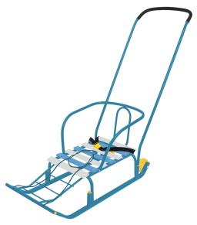
 |  | зеленый |  | 685 | 665 | 645 | 638 |  | 0
 |  | красный |  | 685 | 665 | 645 | 638 |  | 0
 |  | оранжевый |  | 685 | 665 | 645 | 638 |  | 0
 |  | серебро |  | 685 | 665 | 645 | 638 |  | 0
 |  | синий |  | 685 | 665 | 645 | 638 |  | 0
Подробнее
 |  | сиреневый |  | 685 | 665 | 645 | 638 |  | 0
Т5ЮК | Санки детские "Тимка 5 ЮК" - плоские полозья 40 мм - удлиненная база -поперечная рейка - ручка два положения - пластиковые вкладыши под толкатель - ремень безопасности -ступенчатая подножка - колеса на полозьях для удобной транспортировки - длина сиденья 460мм - ширина сиденья 290мм - вес санок без ручки 3,6кг | голубой | 10 | 707 | 686 | 665 | 659 |  | 0 | 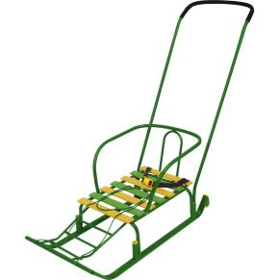
 |  | зеленый |  | 707 | 686 | 665 | 659 |  | 0
 |  | красный |  | 707 | 686 | 665 | 659 |  | 0
 |  | оранжевый |  | 707 | 686 | 665 | 659 |  | 0
 |  | серебро |  | 707 | 686 | 665 | 659 |  | 0
Подробнее
 |  | синий |  | 707 | 686 | 665 | 659 |  | 0
 |  | сиреневый |  | 707 | 686 | 665 | 659 |  | 0
Т5КЛ | Санки детские "Тимка 5 классик" - плоские полозья 30 мм - удлиненная база -поперечная рейка - складная ручка два положения - пластиковые вкладыши под толкатель - ремень безопасности -ступенчатая подножка - колеса на полозьях для удобной транспортировки - длина сиденья 460мм - ширина сиденья 290мм - вес санок без ручки 3,4кг | голубой | 10 | 732 | 711 | 690 | 683 |  | 0 | 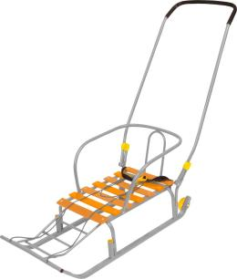
 |  | зеленый |  | 732 | 711 | 690 | 683 |  | 0
 |  | красный |  | 732 | 711 | 690 | 683 |  | 0
 |  | оранжевый |  | 732 | 711 | 690 | 683 |  | 0
 |  | серебро |  | 732 | 711 | 690 | 683 |  | 0
Подробнее
 |  | синий |  | 732 | 711 | 690 | 683 |  | 0
 |  | сиреневый |  | 732 | 711 | 690 | 683 |  | 0
Т6К | Санки детские "Тимка 6 комфорт" - плоские полозья 40 мм - удлиненная база -поперечная рейка - складная ручка одно положение - пластиковые вкладыши под толкатель -ступенчатая подножка - колеса на полозьях для удобной транспортировки - длина сиденья 460мм - ширина сиденья 290мм - вес санок без ручки 3,1кг | голубой | 10 | 703 | 683 | 663 | 656 |  | 0 | 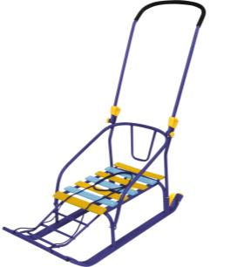
 |  | зеленый |  | 703 | 683 | 663 | 656 |  | 0
 |  | красный |  | 703 | 683 | 663 | 656 |  | 0
 |  | оранжевый |  | 703 | 683 | 663 | 656 |  | 0
 |  | серебро |  | 703 | 683 | 663 | 656 |  | 0
Подробнее
 |  | синий |  | 703 | 683 | 663 | 656 |  | 0
 |  | сиреневый |  | 703 | 683 | 663 | 656 |  | 0
Т7 | Санки детские "Тимка 7 " - плоские полозья 30 мм -поперечная рейка - ручка два положения - пластиковые вкладыши под толкатель -ступенчатая подножка - багажник (160х250) с крепежным ремнем для багажа - длина сиденья 460мм - ширина сиденья 290мм - вес санок без ручки 3,5кг | зеленый | 10 | 663 | 644 | 625 | 618 |  | 0 | 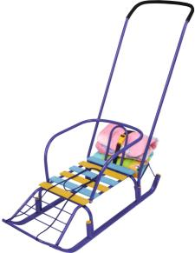
 |  | красный |  | 663 | 644 | 625 | 618 |  | 0
 |  | синий |  | 663 | 644 | 625 | 618 |  | 0
Подробнее
 |  | сиреневый |  | 663 | 644 | 625 | 618 |  | 0
Т8К | Санки детские "Тимка 8 комфорт" - плоские полозья 30 мм -поперечная рейка - удлиненная база - ручка два положения - пластиковые вкладыши под толкатель -ступенчатая подножка - ремень безопасности - колеса на полозьях для удобной транспортировки - длина сиденья 460мм - ширина сиденья 290мм - вес санок без ручки 3,6кг | голубой | 10 | 718 | 697 | 676 | 669 |  | 0 | 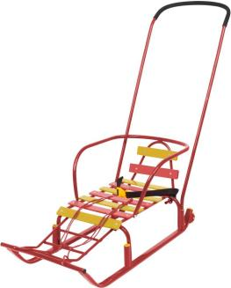
 |  | зеленый |  | 718 | 697 | 676 | 669 |  | 0
 |  | красный |  | 718 | 697 | 676 | 669 |  | 0
 |  | оранжевый |  | 718 | 697 | 676 | 669 |  | 0
 |  | серебро |  | 718 | 697 | 676 | 669 |  | 0
 |  | синий |  | 718 | 697 | 676 | 669 |  | 0
Подробнее
 |  | сиреневый |  | 718 | 697 | 676 | 669 |  | 0
ССК | Санки-салазки - плоские полозья 30 мм -поперечная рейка - ручка два положения - пластиковые вкладыши под толкатель - ступенчатая подножка -ремень безопасности - колесо для удобной транспортировки - длина сиденья 390мм - ширина сиденья 290мм - вес санок без ручки 3,5кг | голубой | 10 | 685 | 665 | 645 | 638 |  | 0 | 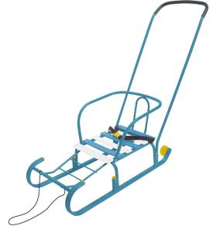
 |  | оранжевый |  | 685 | 665 | 645 | 638 |  | 0
 |  | серебро |  | 685 | 665 | 645 | 638 |  | 0
Подробнее
 |  | белый |  | 685 | 665 | 645 | 638 |  | 0
СД | Санки-двойняшки - плоские полозья 30 мм -поперечная рейка - ручка - два места для сидения - деревянная подножка - длина сиденья 320мм - ширина сиденья 290мм - вес санок без ручки 4,5кг -отличный вариант для прогулки с двумя детьми | зеленый | 10 | 863 | 838 | 813 | 804 |  | 0 | 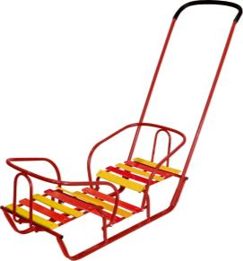
 |  | красный |  | 863 | 838 | 813 | 804 |  | 0
 |  | синий |  | 863 | 838 | 813 | 804 |  | 0
Подробнее
 |  | сиреневый |  | 863 | 838 | 813 | 804 |  | 0
Т5У | Санки детские "Тимка 5 универсал" (с механизмом выдвижных колесных шасси) - механизм выдвижных колесных шасси - плоские полозья 40 мм - удлиненная база -поперечная рейка -ступенчатая подножка - ручка два положения - пластиковые вкладыши под толкатель - ремень безопасности - обрезиненные колеса на полозьях для удобной транспортировки | зеленый | 10 | 1227 | 1,191 | 1,155 | 1,143 |  | 0 | 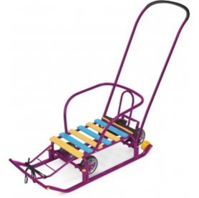
 |  | красный |  | 1227 | 1,191 | 1,155 | 1,143 |  | 0
 |  | синий |  | 1227 | 1,191 | 1,155 | 1,143 |  | 0
Подробнее
 |  | сиреневый |  | 1227 | 1,191 | 1,155 | 1,143 |  | 0
ЛАКОВОЕ ПОКРЫТИЕ
Т6У/С | Санки детские "Тимка 6 универсал" (с механизмом выдвижных колесных шасси) - механизм выдвижных колесных шасси - плоские полозья 40 мм - удлиненная база -поперечная рейка -расширенная устойчивая колесная база - ручка два положения - пластиковые вкладыши под толкатель - ремень безопасности - обрезиненные колеса на полозьях для удобной транспортировки | синий лак | 2 | 1315 | 1,277 | 1,239 | 1,226 |  | 0 | 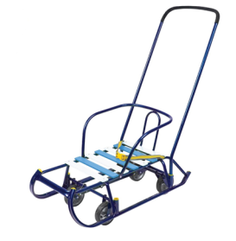
Т6У/А |  | амарантовый лак |  | 1315 | 1,277 | 1,239 | 1,226 |  | 0
Подробнее
Т6У/З |  | зеленый лак |  | 1315 | 1,277 | 1,239 | 1,226 |  | 0
СКУ | Санки для кукол изготовленны из металла,оснащены текстильной веревочкой. Куклу можно зафиксировать с помощью ремешков. Размеры: 445х215х250мм. | красный | 2 | 219 | 213 | 207 | 204 |  | 0
 |  | лимонный |  | 219 | 213 | 207 | 204 |  | 0
Подробнее
 |  | голубой |  | 219 | 213 | 207 | 204 |  | 0
 |  | амарантовый |  | 219 | 213 | 207 | 204 |  | 0
 |  |  |  |  |  |  |  | 0 | 0

